상품제안서
영국R. 보온/보냉 폴드 스트로우텀블러 900ml | 상품코드: S42888

 |  |  |  |  |  |  | 02-713-8555 | www.synergygift.co.kr
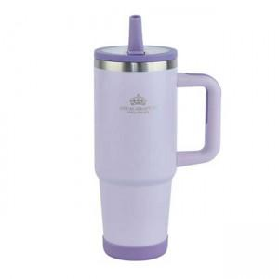

【상세/제작정보】

【인쇄/포장옵션】 | 실크 / 포장불가능

【공급단가】 | 수량 | 30~ | 100~ | 300~ | 1,000~ | 3,000~
*VAT별도 | 단가 | 12,300원 | 11,600원 | 11,100원 | 10,700원 | 10,500원

【상품 URL】 | https://www.synergygift.co.kr:443/src/goods_detail.php?gdno=42888

